表紙


チーム名 | SilenceFujta

リーダー | 藤田勇一

メンバー | 小原立暉 | 柿崎亜実 | 酒井南勝 | 橋本賢太 | 若木一真

全体構想
全体リスト
画面構成リスト
項目 | 内容
ゲームの概要 | ゲームの概要説明
ゲームの流れ | ゲームの流れのフローチャート
各種画面リスト | 各種画面の構想

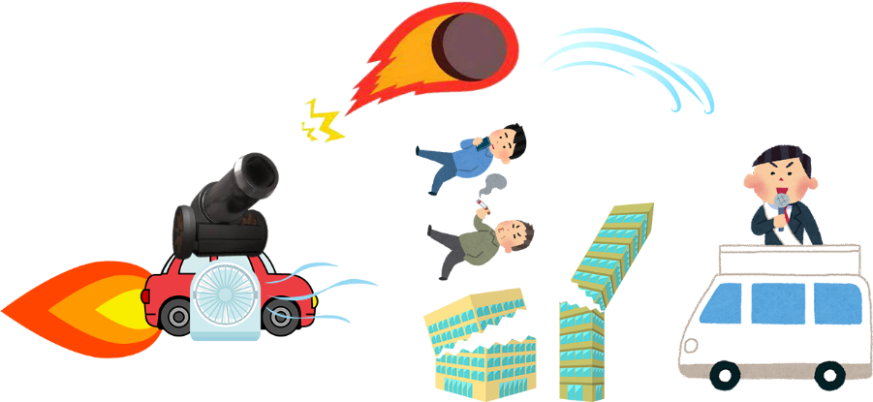

ゲームの概要
リスト

 | コンセプト | やってはいけないことをする背徳感
 | 世界観 | 基本は普通の町（jobi付近のイメージ）だが、 派手な建物（目的物）など雰囲気を壊すものなどが多めにある。 門が閉まるなど何かおかしい町のような雰囲気。
 | 主人公 | 色々な力（正義の鉄槌）を持っている車（を操縦してる人）。 改造車やスピード違反など一見めちゃくちゃな行動をしているように見えるが、 実はそれは町を良くするための行動。ダークヒーロー（正義の使者）
 | クリア条件 | 時間制限内で門から町を脱出する。 警察に攻撃されて鋼の心（耐久度）がなくなっていない。
 | 目的 | 悪いやつをできるだけ倒し治安を良くすること。 目印として悪い奴を倒していくとDarkLicenseが上がっていくが、 それに伴い警察が増えてくる。

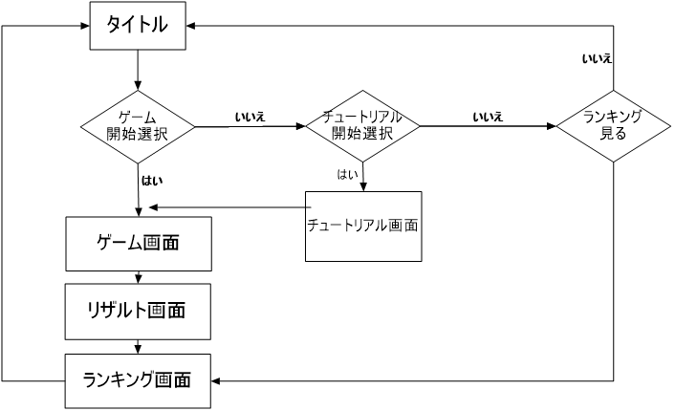
ゲームの流れ
リスト

リスト
画面構成リスト
項目 | 内容
タイトル | タイトルの画面構想
ゲーム | ゲーム画面の構造
チュートリアル | チュートリアル画面の構造
リザルト | リザルト画面の構造
ランキング | チュートリアル画面の構造

タイトル背景（3D）
タイトルロゴ
ゲーム開始
チュートリアル
ランキング
タイトル画面
画面リスト
 |  |  | 各種項目 | 動き
 |  |  | タイトル背景 | 全体マップを回転させる？
 |  |  | タイトルロゴ | 画像
 |  |  | カーソル | 十字キーで選択項目ごとの横に動かす
 |  |  | 選択項目 | テキスト画像・選択中を点滅させる

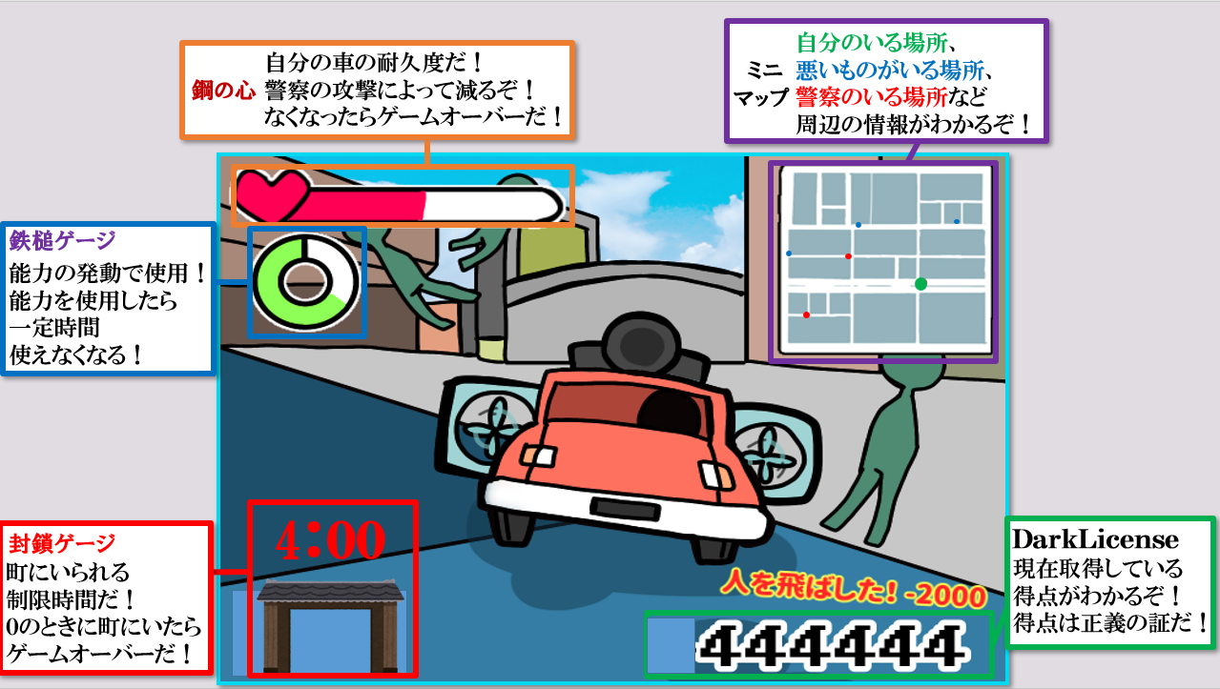
ゲーム画面
画面リスト
 |  |  | 各種項目 | 動き
 |  |  | 視点 | 後ろ斜めから見下ろす
 |  |  | 鋼の心（耐久度） | ダメージを受けたら右から白くなっていく？
 |  |  | 鉄槌ゲージ（能力ゲージ） | 徐々に明るくなっていく丸？
 |  |  | DarkLicense（得点） | 数値
 |  |  | 得点ログ | プレイヤーの行動で表示されるテキスト画像
 |  |  | ミニマップ | 地形と自分・警察・目的地がわかる地図
 |  |  | 封鎖ゲージ | 徐々に閉まっていくアニメーション画像

チュートリアル画面
画面リスト
 |  |  | 各種項目 | 動き

リザルト背景（3D）
テキスト
ボタン押せ押せテキスト
リザルト画面
画面リスト
 |  |  | 各種項目 | 動き
 |  |  | リザルト背景 | 結果によってマップを変える？
 |  |  | テキスト | 結果によってテキスト画像を変えて貼る？
 |  |  | ボタン押せ押せテキスト | テキスト画像を点滅？

町の背景（3D）？
ランキング
現在のプレイのスコア
ランキング画面
画面リスト
 |  |  | 各種項目 | 動き
 |  |  | 町の背景 | 町の背景をそのまま
 |  |  | ランキング | 過去のプレイの5位まで表示
 |  |  | スコア | スコア数値を表示

タイトル仕様
タイトル画面

大まかな動き | 後ろで3Dのマップを回しながら映す。 カーソルを十字キーで上下で動かすことで文字列の横に移動し、ボタンを押すとカーソルの位置のモードが始まる。

.cpp名 | title.cpp
.h名 | title.h

 |  | 動き | 使用cpp
必要な処理 | 3Dマップ | 3Dマップを表示させる。 | [game_stage] ([light],[field],[wall],[shadow], [player],[enemy],[object])

 | カメラ | 3Dマップを見るカメラを作る。 | [camera]
 | 2Dポリゴン | ロゴと画像と文字テキストを表示させる。 | [title]
 | 選択処理 | 複数のモードを選べる。 | [title]
 | 画面遷移 | 選んだモードを実行する。 | [main],[fade], [title],[tutorial],[ranking]

 | ゲームパッド入力処理 | ゲームパッドで入力する。 | [gamepad_xinput]

1
タイトル背景（3D）
タイトルロゴ
ゲーム開始
チュートリアル
ランキング
2
3
4
5
6
1
 |  |  |  | 3D背景 | 処理 | 3Dマップ・カメラ
 |  |  |  |  | データ名 | ゲームステージのモデル諸々
 |  |  |  |  | 動き | 3Dマップを生成。 カメラを設置して周りを見渡すように回す。

2
 |  |  |  | タイトルロゴ | 処理 | 2Dポリゴン
 |  |  |  |  | データ名 | TitleLogo000.png
 |  |  |  |  | 動き | 2Dのポリゴンを用意してロゴテクスチャを貼る。
3
 |  |  |  | ゲーム開始 テキスト | 処理 | 2Dポリゴン・選択処理
 |  |  |  |  | データ名 | TitleTextGameStart000.png
 |  |  |  |  | 動き | 2Dのポリゴンを用意して文字テクスチャを貼る。 選択されているときに点滅させる。

4
 |  |  |  | チュートリアル テキスト | 処理 | 2Dポリゴン・選択処理
 |  |  |  |  | データ名 | TitleTextTutorial000.png
 |  |  |  |  | 動き | 2Dのポリゴンを用意して文字テクスチャを貼る。 選択されているときに点滅させる。

5
 |  |  |  | ランキング テキスト | 処理 | 2Dポリゴン・選択処理
 |  |  |  |  | データ名 | TitleTextRanking000.png
 |  |  |  |  | 動き | 2Dのポリゴンを用意して文字テクスチャを貼る。 選択されているときに点滅させる。

6

 |  |  |  | カーソル | 処理 | 2Dポリゴン・選択処理・画面遷移・ゲームパッド入力処理
タイトルロゴ |  |  |  |  | データ名 | TitleCursor000.png
 |  |  |  |  | 動き | 2Dのポリゴンを用意して画像テクスチャを貼る。 十字ボタンを押すと各テキストの横に移動（選択処理）。 Aボタンを押すと選択している処理を実行。

リザルト仕様
リザルト画面

大まかな動き | 背景の3Dマップを結果分岐により二種類どちからを表示させ、カメラで見渡す。 結果によってのテキストとボタン押せ押せテキストを設置する。 ボタンを押すとランキング画面に遷移する。

.cpp名 | result.cpp
.h名 | result.h

 |  | 動き | 使用cpp
必要な処理 | 3Dマップ | 3Dマップを表示させる。 | [game_stage] ([light],[field],[wall],[shadow], [player],[enemy],[object])

 | カメラ | 3Dマップを見るカメラを作る。 | [camera]
 | 2Dポリゴン | 文字テクスチャを表示させる。 | [result]
 | 結果分岐処理 | ゲーム結果（スコア）によって分岐。 | [result]
 | 画面遷移 | ボタンを押してランキングに遷移。 | [main],[fade],[ranking]
 | ゲームパッド入力処理 | ゲームパッドで入力する。 | [gamepad_xinput]

リザルト背景（3D）
結果テキスト
1
2
ボタン押せ押せテキスト
3
1
 |  |  |  | 3D背景 | 処理 | 3Dマップ・カメラ・結果分岐処理
 |  |  |  |  | データ名 | ゲームステージのモデル諸々
 |  |  |  |  | 動き | 結果によって（二種類）どちらかの3Dマップを生成。 カメラを設置して周りを見渡すように回す。

2
 |  |  |  | 結果テキスト | 処理 | 2Dポリゴン・結果分岐処理
 |  |  |  |  | データ名 | ResultTextWin000.png ResultTextLose000.png

 |  |  |  |  | 動き | 2Dのポリゴンを用意して文字テクスチャを貼る。 テクスチャを結果によって変更。

3
 |  |  |  | ボタン押せ押せ テキスト | 処理 | 2Dポリゴン・選択処理・画面遷移・ゲームパッド入力処理
 |  |  |  |  | データ名 | ResultText000.png
 |  |  |  |  | 動き | 2Dのポリゴンを用意して文字テクスチャを貼る。 常に点滅させる。 ボタンを押すとランキング画面に遷移。

ランキング仕様
タイトル画面

大まかな動き | 後ろで3Dのマップを回しながら映す。 カーソルを十字キーで上下で動かすことで文字列の横に移動し、ボタンを押すとカーソルの位置のモードが始まる。

.cpp名 | result.cpp
.h名 | result.h

 |  | 動き | 使用cpp
必要な処理 | 3Dマップ | 3Dマップを表示させる。 | [game_stage] ([light],[field],[wall],[shadow], [player],[enemy],[object])

 | カメラ | 3Dマップを見るカメラを作る。 | [camera]
 | 2Dポリゴン | 文字と数字テクスチャを表示させる。 | [ranking],[value]
 | スコア取得 | ゲーム中で獲得したスコアを表示。 | [ranking],[score]
 | 外部ファイル | 外部ファイルから過去のランキングデータを 取得。 | [ranking]

 | ソート処理 | 過去のランキングと現在のスコアをソート。 | [ranking]
 | 画面遷移 | ボタンを押してランキングに遷移。 | [main],[fade],[ranking]
 | ゲームパッド入力処理 | ゲームパッドで入力する。 | [gamepad_xinput]

町の背景（3D）？
ランキング
現在のプレイのスコア
1
1
2
 |  |  |  | 3D背景 | 処理 | 3Dマップ・カメラ・結果分岐処理
 |  |  |  |  | データ名 | ゲームステージのモデル諸々
 |  |  |  |  | 動き | 3Dマップを生成。 カメラを設置して周りを見渡すように回す。

2
 |  |  |  | ランキング | 処理 | 2Dポリゴン・外部ファイル・スコア取得・ソート処理
 |  |  |  |  | データ名 | RankingNumber000.png
 |  |  |  |  | 動き | 現在のスコアを取得して保存。 外部ファイルから過去のランキングを5つ取得。 現在のスコアと過去のランキングのスコアを取得してソート。 2Dポリゴンを（8行（数値）×5列（最大数）分）用意して、 数値のテクスチャを貼る。 現在のスコアがランキングINの場合、その場所を常に点滅。

3
3
 |  |  |  | 現在の プレイスコア | 処理 | 2Dポリゴン・画面遷移・ゲームパッド入力処理
 |  |  |  |  | データ名 | ResultText001.png
 |  |  |  |  | 動き | 2Dのポリゴンを用意して数値のテクスチャを貼る。

